Sheet1
seqence的作用：
sequence号是数据库系统按照一定规则自增的数字序列，因为自增所以不会重复。目前就我所了解的sequence的作用主要有两个方面。
一：作为代理主键，唯一识别；
二：用于记录数据库中最新动作的语句，只要语句有动作(insert/delete等)，sequence号都会随着更新，所以我们可以根据sequence号来select出更新的语句。

在Mysql中，只有当表的类型是INNODB的时候，才支持事务，所以需要把表的类型设置为INNODB,否则无法观察到事务.

修改表的类型为INNODB的SQL：
alter table product_ ENGINE = innodb;

查看表的类型的SQL
show table status from test;

hibernate中的延迟加载(lazyload)分属性的延迟加载和关系的延迟加载

属性的延迟加载:
当使用load的方式来获取对象的时候，只有访问了这个对象的属性，hibernate才会到数据库中进行查询。否则不会访问数据库
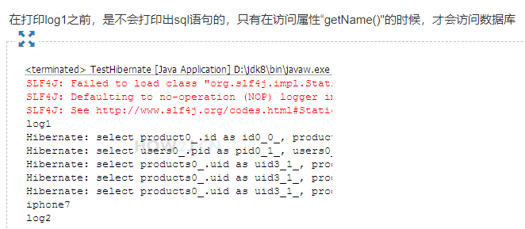

延迟加载又叫lazyload，在one-many many-many的时候都可以使用关系的延迟加载
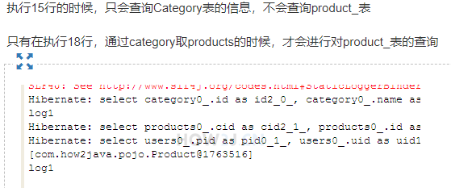

什么是级联？ 简单的说，没有配置级联的时候，删除分类，其对应的产品不会被删除。 但是如果配置了恰当的级联，那么删除分类的时候，其对应的产品都会被删除掉。

